業務フロー
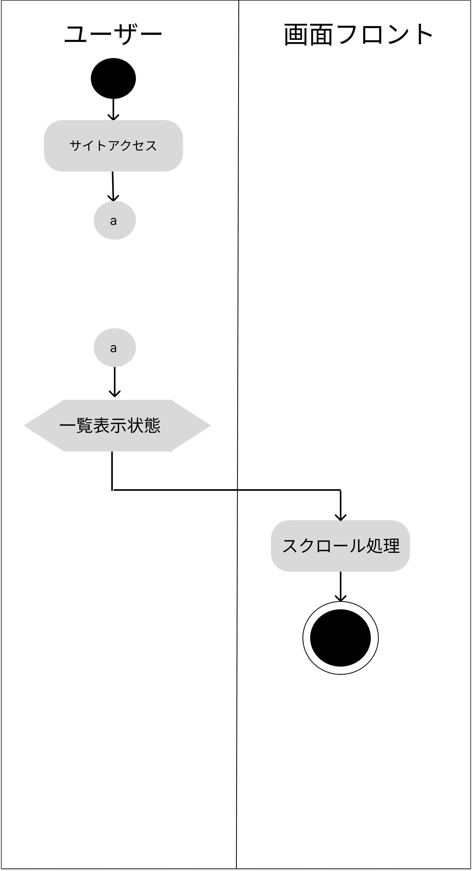
業務フロー
共通情報 | システム名 | 食パン専門店のHP | 作成者 | 市耒
 | 工程名 | システム設計 | 作成日付 | 2023-10-02
 | ドキュメント名 | 食パン専門店のHP 画面設計書 | バージョン | v1.0
 |  |  | 更新者
 |  |  | 更新日付

